Feuil1
PLANNING DES VACANCES DE FEVRIER 2017

 | ASEM |  |  |  | FORMATIONS
 | Lieux | Ecole | Ecole | Ecole
 |  | Gambetta | Victor-Hugo | Jules Ferry | Formation du 06/02 | Formation du 07/02
 | Horaires | 8h30/16h | 8h30/16h | 8h30/16h | " Ménage des locaux" (Rappel) | " Ménage des locaux" (Initial)
 | 2017-02-06 |  | Julie |  | de 9h00 à 12h30/13h30 à 17h00 (Gambetta) | de 9h00 à 12h30/13h30 à 17h00 (Gambetta)
 |  |  | Sonia |  | (Repas fournis) | (Repas fournis)
 |  |  | Françoise |  | Carine, Salima, Maryline, Odile, Marie, Calila | Julie, Sonia, Françoise
 | 2017-02-07 | Salima |  | Marie | Pause repas de 12h30 à 13h00
 |  | Maryline |  | Calila | Réunion mercredi 08/02 de 8h30 à 9h30 Salle des mariages en Mairie
 |  | Odile |  |  | Planning pouvant être modifié en fonction des besoins du service

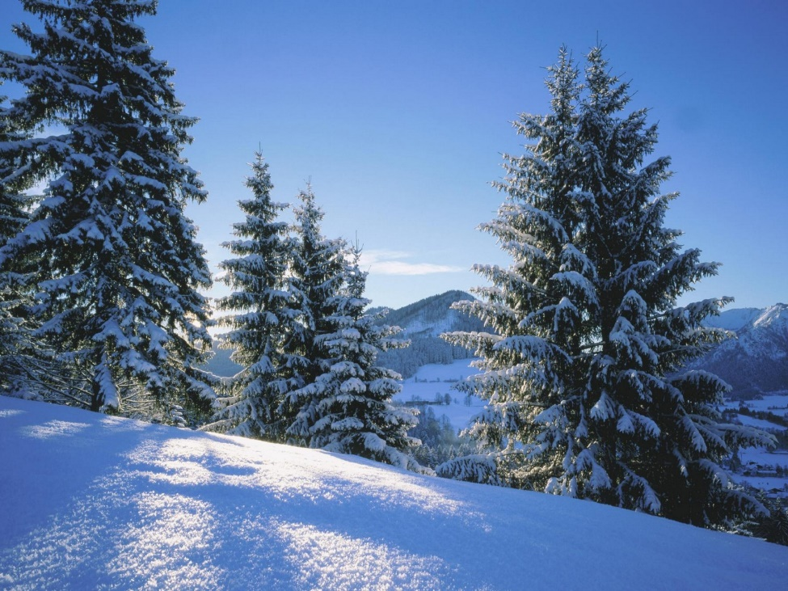
 | 2017-02-08 | Salima | Julie | Marie
 |  | Maryline | Sonia | Calila
 |  | Odile
 |  | Françoise

 | 2017-02-09 | Salima | Julie
 |  | Maryline | Sonia
 |  | Odile | Marie
 |  | Françoise
 | 2017-02-10 | Salima | Julie
 |  | Maryline | Sonia
 |  | Odile | Marie
 |  | Françoise

